Table 1
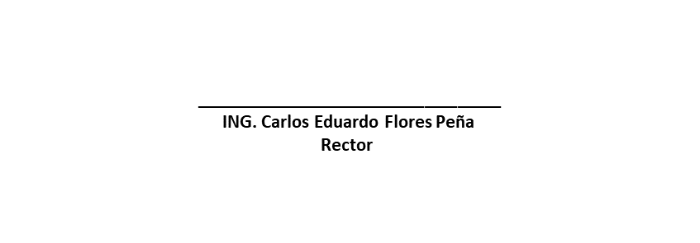

UNIVERSIDAD TECNOLOGICA DE CHIHUAHUA
Indicadores de Postura Fiscal
Del 01 de enero al 31 de diciembre de 2021
(Cifras en Pesos)

Concepto | Estimado/ Aprobado | Devengado | Recaudado / Pagado

Ingresos Presupuestarios | 109,837,996 | 143,345,291 | 143,345,391
Ingresos del Gobierno de la Entidad Federativa | 0 | 0 | 0
Ingresos del Sector Paraestatal | 109,837,996 | 143,345,291 | 143,345,391

Egresos Presupuestarios | 109,837,996 | 163,409,670 | 163,409,670
Egresos del Gobierno de la Entidad Federativa | 0 | 0 | 0
Egresos del Sector Paraestatal | 109,837,996 | 163,409,670 | 163,409,670

Balance Presupuestario ( Superávit o Déficit ) | 0 | -20,064,379 | -20,064,279

Concepto | Estimado/ Aprobado | Devengado | Recaudado / Pagado

Balance Presupuestario ( Superávit o Déficit ) | 0 | -20,064,379 | -20,064,279

Intereses, Comisiones y Gastos de la deuda | 0 | 0 | 0

Balance Primario ( Superávit o Déficit ) | 0 | -20,064,379 | -20,064,279

Concepto | Estimado/ Aprobado | Devengado | Recaudado / Pagado

Financiamiento | 0 | 0 | 0

Amortización de la deuda | 0 | 0 | 0

Financiamiento Neto | 0 | 0 | 0

Bajo protesta de decir la verdad declaramos que los Estados Financieros y sus Notas son razonablemente correctos y son responsabilidad del emisor

